Требования
Приложение: Wildberries
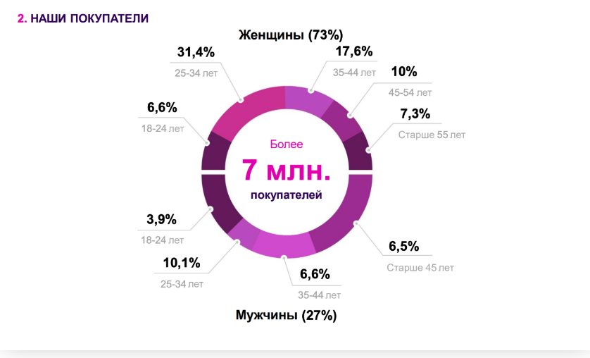
1. Целевая аудитория приложения | Около 65-73% аудитории маркетплейса Wildberries составляют женщины, причем наиболее частыми покупательницами становятся женщины от 25 до 35 лет.

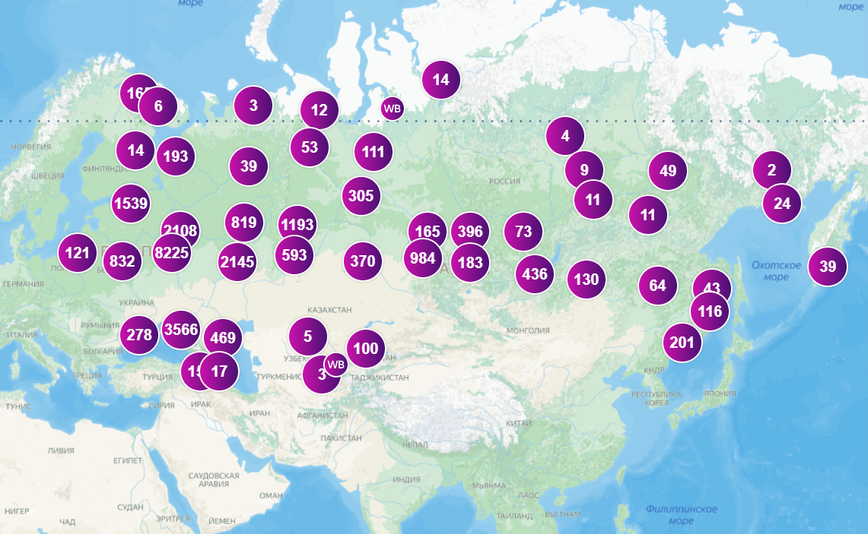
Комментарии и ссылки:
Это предположение подтверждается статистикой, взятой из сервиса Moneyplace.io. Согласно ей, более половины товаров на Wildberries относятся к категориям «Женщинам», «Дом», «Детям». Ссылки на источники: https://delo.modulbank.ru/marketplaces/top-prodazh-na-wildberries https://secrets.tinkoff.ru/biznes-s-nulya/sayt-vs-marketpleys/?utm_source=pinterest&utm_medium=social&utm_campaign=post&dsp_click_id=e427d80a-160e-4a29-8510-d379fca24929
 2. География приложения | В основном аудитория маркетплейса — это жители России (около 91% пользователей), на втором месте идет Беларусь (более 3%), далее — Казахстан (по 2%) и Армения (0,2%).

Комментарии и ссылки:

В связи с санкциями , стоит исключить Украину, страны ЕС, США Страны в которых доступен маркетплейс, по данным в Википедии - (Россия, США, Франция, Италия, Испания, Беларусь, Казахстан, Кыргызстан, Армения, Польша, Словакия, Германия, Израиль, Молдавия, Турция и Узбекистан ) Ссылка на источник : https://ru.wikipedia.org/wiki/Wildberries

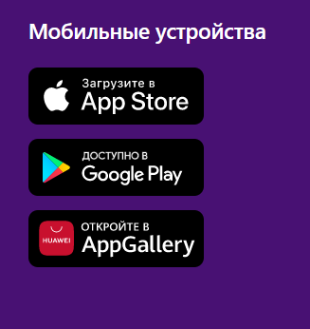
 3. Версионность, поддерживаемые девайсы | iOS |  | Android | Play Market https://play.google.com/store/apps/details?id=com.wildberries.ru&hl=ru&gl=US
 |  |  |  | App Store https://apps.apple.com/ru/app/wildberries/id597880187?platform=iphone
 | iPhone | iPad | Требуется версия 7.0 и выше

 | Требуется iOS 12.0 или новее. | Требуется iPadOS 12.0 или новее. |  | AppGallery https://appgallery.huawei.com/#/app/C101183325

Статистика
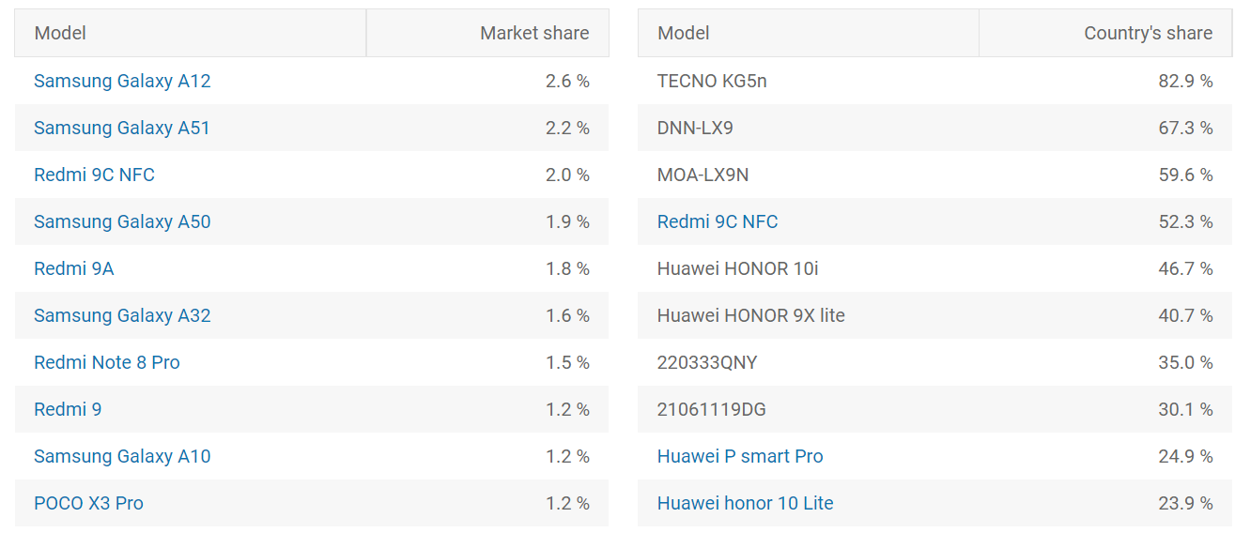
Для приложения "Wildberries" будем смотреть статистику девайсов в России и Беларуси (основная целевая аудитория) https://gs.statcounter.com/

Россия Беларусь

с
Статистика по iOS - iOS 16.0 более популярная версия ОС , далее 15.6, наше приложение работает от версии 12.0 , так же целевая аудитория у нашего приложения с разным бюджетом, будем рассматривать девайсы разного ценового сегмента.

 | https://mixpanel.com/trends/#report/iphone_Xs https://mixpanel.com/trends/#report/iphone_models
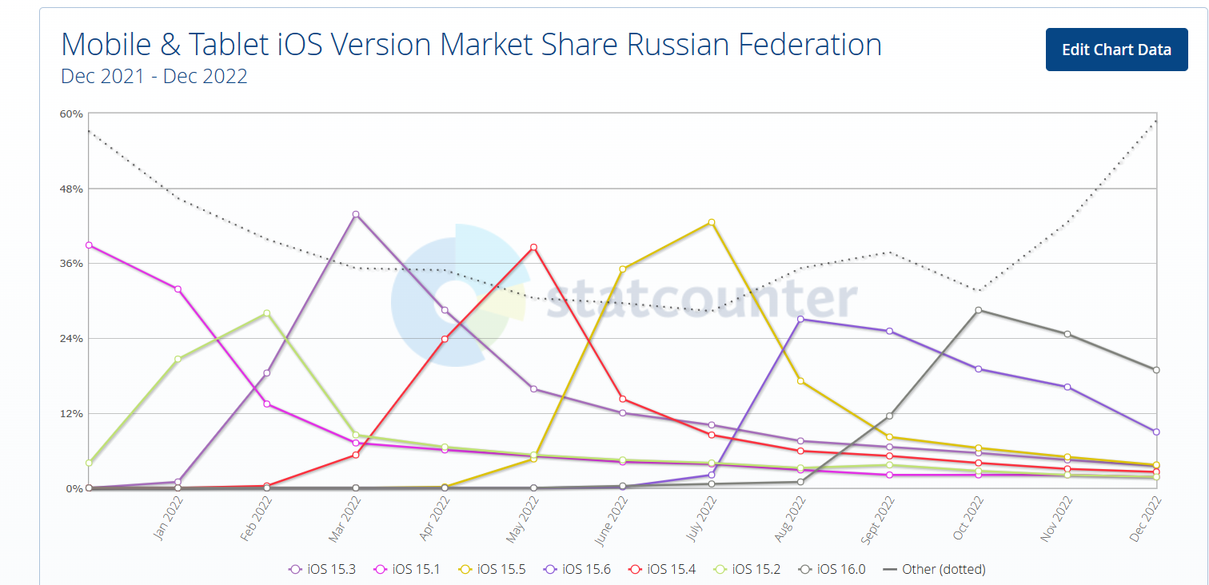
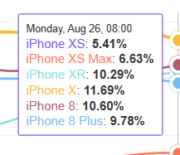

Статистика по Android Наиболее популярная версия 10.0, наше приложение работает от 7.0 версии. Наиболее популярные девайсы в РФ и РБ - Xiaomi, Samsung, Huawei, будем рассматривать разный ценовой сегмент, а так же планшеты.
 | https://www.appbrain.com/stats/top-android-phones

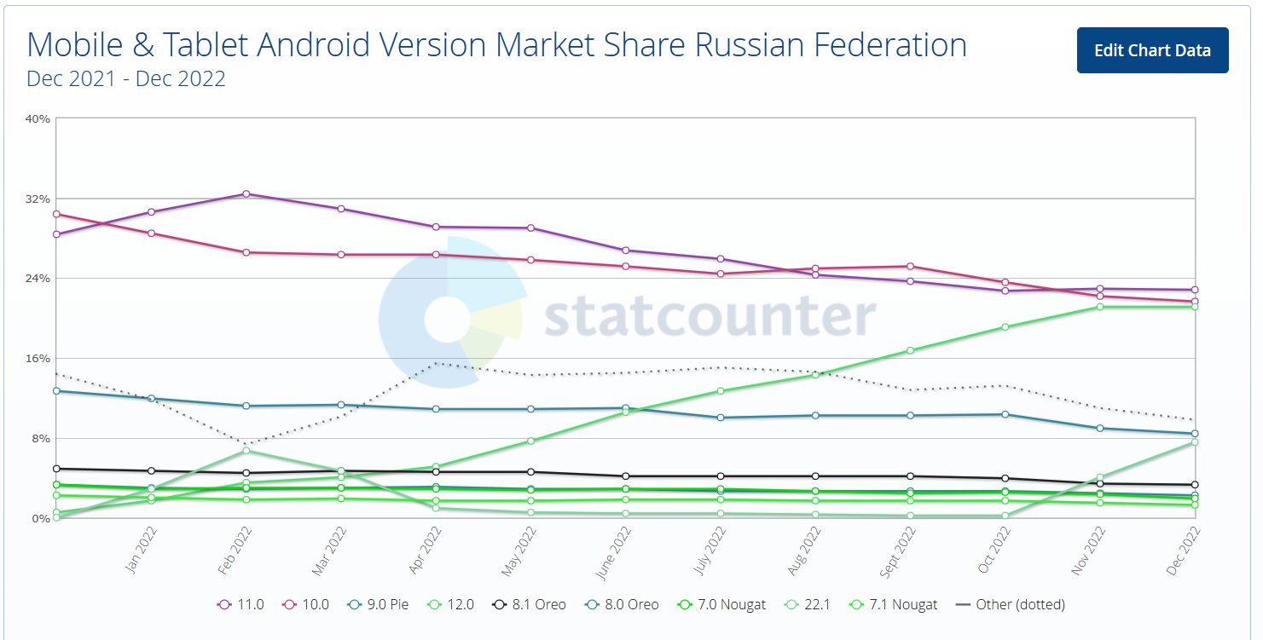
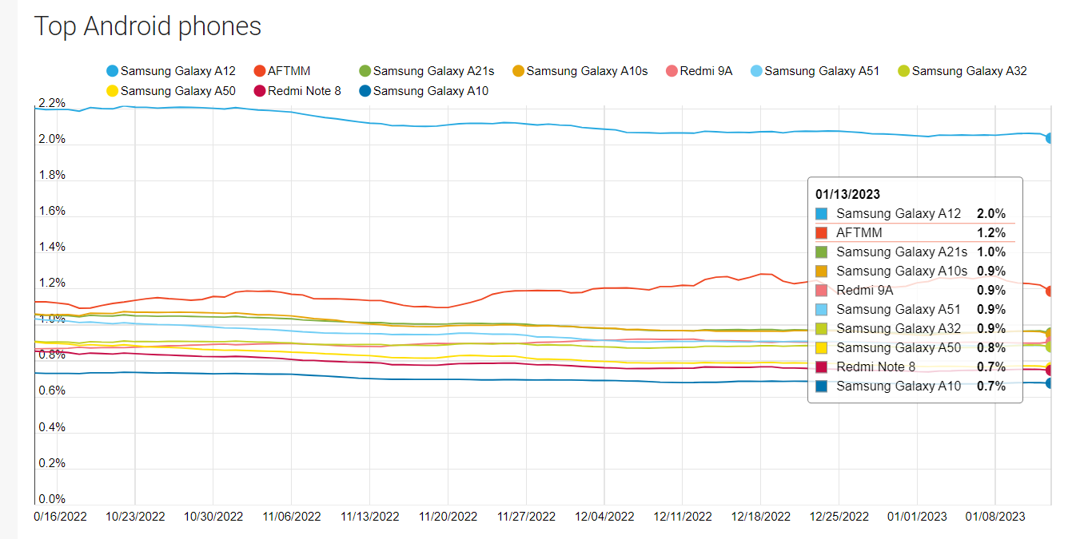
a

